Z-escores
Z-escores
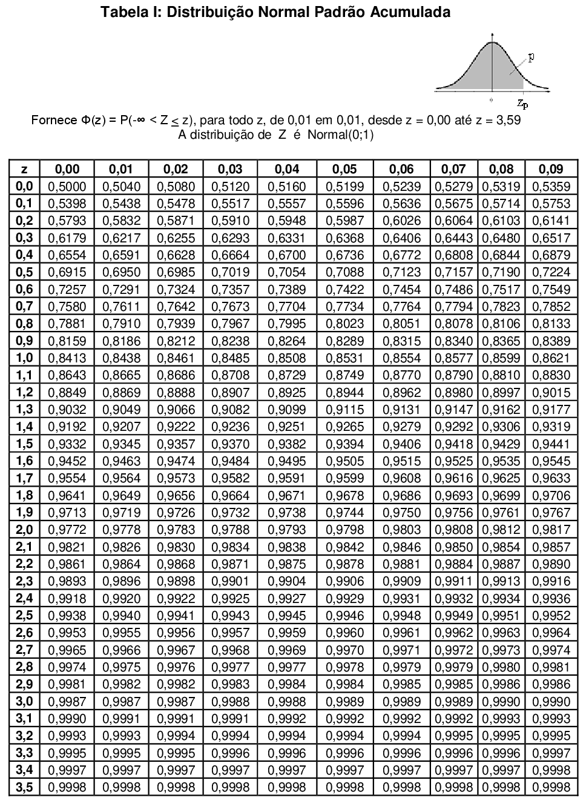

$$z=\frac{Valor−média}{Desvio padrão}$$

Exemplo
Transformando um z-escore para um valor x

Exemplo
 | As velocidades de veículos ao longo de uma estrada são em média de 107km/h e um desvio padrão de 6,5km/h.

 | Encontre as velocidades x que correspondam aos z-escores de 1,96, -2,33 e 0.

 | Interprete os resultados.

 | Tabela: z-escores

 | Z-escore | 0.95 | Esquerda | Direita | Centro | Parâmetros
 | Limite Inferior: |  | NA | -1.64 | -1.96 |  | Média = | 107
 | Limite Superior: |  | 1.64 | NA | 1.96 |  | Desvio padrão = | 6.5

 | NA: Não se aplica

 | Solução:

$$z=\frac{Valor−média}{Desvio padrão}$$
$$Valor=z∗σ+μ$$
 | Valores | Z | X
 | X1 : | 1.96 | 119.74
 | X2 : | -2.33 | 91.86
 | X3 : | 0.00 | 107.00

